行政事業レビューシート
※平成３１年以降の表記は、新元号に読み替えることとする。
 |  |  |  |  |  |  |  |  |  |  |  |  |  |  |  |  |  |  |  | 事業番号 |  |  |  |  |  |  | 0326
平成３１年度行政事業レビューシート |  |  |  |  |  |  |  |  |  |  |  |  |  |  |  |  |  |  | （ | 文部科学省 |  |  |  |  |  |  |  |  |  | ）
事業名 |  |  |  | 女性アスリートの育成・支援プロジェクト |  |  |  |  |  |  |  |  |  | 担当部局庁 |  |  |  | スポーツ庁 |  |  |  |  |  |  | 作成責任者
事業開始年度 |  |  |  | 平成２５年度 |  |  |  | 事業終了 （予定）年度 |  |  |  | 終了予定なし |  | 担当課室 |  |  |  | 競技スポーツ課 |  |  |  |  |  |  | 競技スポーツ課長 平野 誠
会計区分 |  |  |  | 一般会計
根拠法令 （具体的な 条項も記載） |  |  |  | - |  |  |  |  |  |  |  |  |  | 関係する 計画、通知等 |  |  |  | 第1期スポーツ基本計画（平成24年3月30日策定） 第2期スポーツ基本計画（平成29年3月24日策定）
主要政策・施策 |  |  |  | 2020年東京オリパラ |  |  |  |  |  |  |  |  |  | 主要経費 |  |  |  | 文教及び科学振興
事業の目的 （目指す姿を簡潔に。3行程度以内） |  |  |  | 「スポーツ基本計画」（平成29年3月24日文部科学省策定）に掲げる目標の一つである「我が国のトップアスリートが、オリンピック・パラリンピックにおいて過去最高の金メダル数を獲得する等優秀な成績を収める。」ことを実現するため、女性アスリートの国際競技力向上に向けた支援や、ジュニア層を含む女性アスリートが健康で競技スポーツを継続できる環境を整備する。
事業概要 （5行程度以内。別添可） |  |  |  | 2020年東京オリンピック・パラリンピック競技大会等における女性アスリートの国際競技力向上のために、女性トップアスリート及び次世代（ジュニア）アスリートに着目して、女性特有の課題の解決に向けた調査研究や、医・科学サポート等を活用した支援プログラムを実施する。また、女性競技種目における戦略的かつ実践的な強化プログラムや、女性特有の視点とアスリートとしての高い技術・経験を兼ね備えた女性エリートコーチを育成するプログラムを実施する。また、全国の女性アスリートの相談・受診環境改善に向け、産婦人科医等に対し、女性アスリート特有の課題等に関する知識の普及を行う。
実施方法 |  |  |  | 委託・請負
予算額・ 執行額 （単位:百万円） |  |  |  |  |  |  |  |  |  | 28年度 |  |  | 29年度 |  |  |  | 30年度 |  |  |  | 31年度 |  |  |  |  | 32年度要求
 |  |  |  | 予算の状況 |  | 当初予算 |  |  |  | 380 |  |  | 388 |  |  |  | 230 |  |  |  | 211 |  |  |  |  | -
 |  |  |  |  |  | 補正予算 |  |  |  | - |  |  | - |  |  |  | - |  |  |  | -
 |  |  |  |  |  | 前年度から繰越し |  |  |  | - |  |  | - |  |  |  | - |  |  |  | - |  |  |  |  | -
 |  |  |  |  |  | 翌年度へ繰越し |  |  |  | - |  |  | - |  |  |  | - |  |  |  | -
 |  |  |  |  |  | 予備費等 |  |  |  | - |  |  | - |  |  |  | - |  |  |  | -
 |  |  |  |  |  | 計 |  |  |  | 380 |  |  | 388 |  |  |  | 230 |  |  |  | 211 |  |  |  |  | 0
 |  |  |  | 執行額 |  |  |  |  |  | 379 |  |  | 385 |  |  |  | 228
 |  |  |  | 執行率（％） |  |  |  |  |  | 100% |  |  | 99% |  |  |  | 99%
 |  |  |  | 当初予算＋補正予算に対する執行額の割合（％） |  |  |  |  |  | 100% |  |  | 99% |  |  |  | 99%
平成31・32年度 予算内訳 （単位：百万円） |  |  |  | 歳出予算目 |  |  |  |  |  | 31年度当初予算 |  |  | 32年度要求 |  |  |  | 主な増減理由
 |  |  |  | スポーツ振興事業委託費 |  |  |  |  |  | 211 |  |  |  |  |  |  | ※金額は単位未満四捨五入して記載していることから、合計が一致しない場合がある
 |  |  |  | 諸謝金 |  |  |  |  |  | 0
 |  |  |  | 職員旅費 |  |  |  |  |  | 0
 |  |  |  | 委員等旅費 |  |  |  |  |  | 0
 |  |  |  | 庁費 |  |  |  |  |  | 0
 |  |  |  | 計 |  |  |  |  |  | 211 |  |  | -
成果目標及び 成果実績 （アウトカム） |  |  |  | 定量的な成果目標 |  |  |  |  |  | 成果指標 |  |  |  |  |  | 単位 |  | 28年度 | 29年度 |  |  | 30年度 |  |  | 中間目標 |  |  | 目標最終年度
 |  |  |  |  |  |  |  |  |  |  |  |  |  |  |  |  |  |  |  |  |  |  |  |  | 31 |  | 年度 | 32 | 年度
 |  |  |  | 個人のニーズに応じたトレーニング等の強化を行いつつ、女性特有の疾病・障害や妊娠・出産等のライフイベントによる、競技スポーツからの離脱の防止及び競技復帰支援に向けた支援体制が充実する。 |  |  |  |  |  | 医・科学サポート等の支援プログラムの主な対象となる女性トップアスリート層において、女性特有の疾病である無月経を含む月経周期異常のアスリートの占める割合 |  |  |  | 成果実績 |  | ％ |  | - | 25 |  |  | 25 |  |  | - |  |  | -
 |  |  |  |  |  |  |  |  |  |  |  |  |  | 目標値 |  | ％ |  | - | 35 |  |  | 23 |  |  | 23 |  |  | 20
 |  |  |  |  |  |  |  |  |  |  |  |  |  | 達成度 |  | ％ |  | - | 71 |  |  | 109 |  |  | - |  |  | -
根拠として用いた 統計・データ名 （出典） |  |  |  | 女性トップアスリートを対象とし、国際競技大会前に行われるメディカルチェックの問診票を集計

成果目標及び 成果実績 （アウトカム） |  |  |  | 定量的な成果目標 |  |  |  |  |  | 成果指標 |  |  |  |  |  | 単位 |  | 28年度 | 29年度 |  |  | 30年度 |  |  | 中間目標 |  |  | 目標最終年度
 |  |  |  |  |  |  |  |  |  |  |  |  |  |  |  |  |  |  |  |  |  |  |  |  | 31 |  | 年度 | 32 | 年度
 |  |  |  | 女性アスリート３主徴（利用可能エネルギー不足、無月経、骨粗鬆症）などの女性特有の課題の解決に向けて知見が集積され、女性アスリートや指導者に還元される。 |  |  |  |  |  | 外部有識者によって有効と評価された調査研究の割合 ※H29年度から実施のため実績値は「-」としている |  |  |  | 成果実績 |  | ％ |  | - | 100 |  |  | 100 |  |  | - |  |  | -
 |  |  |  |  |  |  |  |  |  |  |  |  |  | 目標値 |  | ％ |  | - | 100 |  |  | 100 |  |  | 100 |  |  | 100
 |  |  |  |  |  |  |  |  |  |  |  |  |  | 達成度 |  | ％ |  | - | 100 |  |  | 100 |  |  | - |  |  | -
根拠として用いた 統計・データ名 （出典） |  |  |  | 外部有識者によって構成される審査委員会にて評価を実施

成果目標及び 成果実績 （アウトカム） |  |  |  | 定量的な成果目標 |  |  |  |  |  | 成果指標 |  |  |  |  |  | 単位 |  | 28年度 | 29年度 |  |  | 30年度 |  |  | 中間目標 |  |  | 目標最終年度
 |  |  |  |  |  |  |  |  |  |  |  |  |  |  |  |  |  |  |  |  |  |  |  |  | 31 |  | 年度 | 32 | 年度
 |  |  |  | 個人のニーズに応じたトレーニング等の強化を行いつつ、女性特有の疾病・障害や妊娠・出産等のライフイベントによる、競技スポーツからの離脱の防止及び競技復帰支援に向けた支援体制が充実する。 |  |  |  |  |  | 女性アスリートサポートシステム利用者アンケートにて支援に対する満足度を５段階評価し、４以上の評価の割合 ※H29年度から実施のため実績値は「-」としている |  |  |  | 成果実績 |  | ％ |  | - | 57 |  |  | 57 |  |  | - |  |  | -
 |  |  |  |  |  |  |  |  |  |  |  |  |  | 目標値 |  | ％ |  | - | 80 |  |  | 80 |  |  | 80 |  |  | 80
 |  |  |  |  |  |  |  |  |  |  |  |  |  | 達成度 |  | ％ |  | - | 71 |  |  | 71 |  |  | - |  |  | -
根拠として用いた 統計・データ名 （出典） |  |  |  | 利用者アンケート調査を実施

成果目標及び 成果実績 （アウトカム） |  |  |  | 定量的な成果目標 |  |  |  |  |  | 成果指標 |  |  |  |  |  | 単位 |  | 28年度 | 29年度 |  |  | 30年度 |  |  | 中間目標 |  |  | 目標最終年度
 |  |  |  |  |  |  |  |  |  |  |  |  |  |  |  |  |  |  |  |  |  |  |  |  | - |  | 年度 | 32 | 年度
 |  |  |  | 個人のニーズに応じたトレーニング等の強化を行いつつ、女性特有の疾病・障害や妊娠・出産等のライフイベントによる、競技スポーツからの離脱の防止及び競技復帰支援に向けた支援体制が充実する。 |  |  |  |  |  | ママアスリートのオリ・パラ大会への出場人数 |  |  |  | 成果実績 |  | 人 |  | 5 | 1 |  |  | - |  |  | - |  |  | -
 |  |  |  |  |  |  |  |  |  |  |  |  |  | 目標値 |  | 人 |  | - | - |  |  | - |  |  | - |  |  | 10
 |  |  |  |  |  |  |  |  |  |  |  |  |  | 達成度 |  | ％ |  | - | - |  |  | - |  |  | - |  |  | -
根拠として用いた 統計・データ名 （出典） |  |  |  | 各種報道や関係者へのヒアリングより把握する ※28年度は夏季大会、29年度は冬季大会の出場人数

成果目標及び 成果実績 （アウトカム） |  |  |  | 定量的な成果目標 |  |  |  |  |  | 成果指標 |  |  |  |  |  | 単位 |  | 28年度 | 29年度 |  |  | 30年度 |  |  | 中間目標 |  |  | 目標最終年度
 |  |  |  |  |  |  |  |  |  |  |  |  |  |  |  |  |  |  |  |  |  |  |  |  | - |  | 年度 | 32 | 年度
 |  |  |  | 女性トップコーチの育成を通じて、女性競技種目における戦略的かつ実践的な強化が行われる。 |  |  |  |  |  | オリ・パラ大会日本選手団における女性コーチの割合 |  |  |  | 成果実績 |  | ％ |  | 14 | 14 |  |  | - |  |  | - |  |  | -
 |  |  |  |  |  |  |  |  |  |  |  |  |  | 目標値 |  | ％ |  | - | - |  |  | - |  |  | - |  |  | 30
 |  |  |  |  |  |  |  |  |  |  |  |  |  | 達成度 |  | ％ |  | - | - |  |  | - |  |  | - |  |  | -
根拠として用いた 統計・データ名 （出典） |  |  |  | 目標値の30%（H32年度）は、第4次男女共同参画基本計画の目標値「指導的地位に女性が占める割合を30%程度とすること」を参考に設定 ※28年度は夏季大会、29年度は冬季大会の出場人数

成果目標及び成果実績（アウトカム）欄についてさらに記載が必要な場合はチェックの上【別紙１】に記載 |  |  |  |  |  |  |  |  |  |  |  |  |  |  |  |  |  |  |  |  |  |  |  | チェック |  | ☑
定量的な成果目標の設定が困難な場合 | 定量的な目標が設定できない理由及び定性的な成果目標 |  |  | 定量的な目標が設定できない理由 |  |  |  |  |  |  |  |  |  |  |  | 定性的な成果目標と28～30年度の達成状況・実績

 |  |  |  | 「女性トップコーチの育成やハイレベルな競技大会の開催を通じて、女性競技種目における戦略的かつ実践的な強化が行われる。」という成果目標は設定しているが、直接的な競技力向上に関しては、対象競技が複数存在しており、目標とする競技成績の水準は競技や年度（大会）によって異なるため、一律に定量的な目標設定を行うことが難しい。 また、女性アスリートに向けた医科学分野における講習会や、指導者・審判に向けた講習会など、選手に加えて関係スタッフを含めた競技団体全体の能力向上に関するプログラムを行っており、競技力向上に関する定量的な目標設定が難しい。 |  |  |  |  |  |  |  |  |  |  |  | ＜定性的な成果目標＞ ハイレベルな競技大会の開催を通じて、女性競技種目における戦略的かつ実践的な強化が行われること。 ＜Ｈ２８年度の競技力向上に関する実績＞ 女子ラグビー： 世界シリーズ・コアチーム（１１カ国）への昇格 ハンドボール： アジア選手権２位 ＜Ｈ２９年度の競技力向上に関する実績＞ ハンドボール： 世界選手権１６位 ＜Ｈ３０年度の競技力向上に関する実績＞ ハンドボール： 世界選手権１６位

活動指標及び 活動実績 （アウトプット） |  |  |  | 活動指標 |  |  |  |  |  |  |  |  |  |  |  | 単位 |  | 28年度 | 29年度 |  |  | 30年度 |  |  | 31年度 活動見込 |  |  | 32年度 活動見込
 |  |  |  | 女性アスリートの戦略的強化に資する、女性アスリート特有の課題の解決に向けた調査研究を実施する。（調査研究数） |  |  |  |  |  |  |  |  |  | 活動実績 |  | 件 |  | 10 | 10 |  |  | 9 |  |  | - |  |  | -
 |  |  |  |  |  |  |  |  |  |  |  |  |  | 当初見込み |  | 件 |  | 10 | 10 |  |  | 9 |  |  | 8 |  |  | -
活動指標及び 活動実績 （アウトプット） |  |  |  | 活動指標 |  |  |  |  |  |  |  |  |  |  |  | 単位 |  | 28年度 | 29年度 |  |  | 30年度 |  |  | 31年度 活動見込 |  |  | 32年度 活動見込
 |  |  |  | 無月経・月経痛、月経前症候群など女性アスリートのコンディショニングに影響を与える疾患を把握し、産婦人科医等の専門家が医学的なサポートを行う。（医学サポートシステムの利用人数） |  |  |  |  |  |  |  |  |  | 活動実績 |  | 人 |  | 126 | 78 |  |  | 55 |  |  | - |  |  | -
 |  |  |  |  |  |  |  |  |  |  |  |  |  | 当初見込み |  | 人 |  | 90 | 120 |  |  | 130 |  |  | 140 |  |  | -
活動指標及び 活動実績 （アウトプット） |  |  |  | 活動指標 |  |  |  |  |  |  |  |  |  |  |  | 単位 |  | 28年度 | 29年度 |  |  | 30年度 |  |  | 31年度 活動見込 |  |  | 32年度 活動見込
 |  |  |  | 女性ジュニアアスリートが心理的・肉体的に大きく変化する成長期（９～１８歳程度）に対して、栄養・トレーニング・心理などの各分野において、保護者・指導者も含め、ニーズに応じた必要な医科学サポートを実施する（ジュニアアスリート指導者向け講習会の参加人数） |  |  |  |  |  |  |  |  |  | 活動実績 |  | 件 |  | 180 | 393 |  |  | 359 |  |  | - |  |  | -
 |  |  |  |  |  |  |  |  |  |  |  |  |  | 当初見込み |  | 件 |  | 190 | 180 |  |  | 190 |  |  | 200 |  |  | -
活動指標及び 活動実績 （アウトプット） |  |  |  | 活動指標 |  |  |  |  |  |  |  |  |  |  |  | 単位 |  | 28年度 | 29年度 |  |  | 30年度 |  |  | 31年度 活動見込 |  |  | 32年度 活動見込
 |  |  |  | 女性特有の視点と、アスリートとしての高い技術・経験を兼ね備えたロールモデルとなる女性エリートコーチを育成し、各競技団体の女性指導者を増やし、競技力向上を図る。（女性エリートコーチの育成人数） |  |  |  |  |  |  |  |  |  | 活動実績 |  | 人 |  | 10 | 11 |  |  | 7 |  |  | - |  |  | -
 |  |  |  |  |  |  |  |  |  |  |  |  |  | 当初見込み |  | 人 |  | - | 11 |  |  | 15 |  |  | 20 |  |  | -
活動指標及び 活動実績 （アウトプット） |  |  |  | 活動指標 |  |  |  |  |  |  |  |  |  |  |  | 単位 |  | 28年度 | 29年度 |  |  | 30年度 |  |  | 31年度 活動見込 |  |  | 32年度 活動見込
 |  |  |  | 男性競技種目と比較すると相対的に少ないハイレベルな競い合いの場を創出する競技大会を設定し、女性アスリートの競技力向上を図るとともに、女性アスリート特有の課題に対応する医科学プログラムや、女性指導者等スタッフに向けた講習会を実施する。（実施した競技団体数） ※30年度は競技力向上事業に移管 |  |  |  |  |  |  |  |  |  | 活動実績 |  | 団体数 |  | 3 | 3 |  |  | - |  |  | - |  |  | -
 |  |  |  |  |  |  |  |  |  |  |  |  |  | 当初見込み |  | 団体数 |  | 2 | 3 |  |  | - |  |  | - |  |  | -
単位当たり コスト |  |  |  | 算出根拠 |  |  |  |  |  |  |  |  |  |  |  | 単位 |  | 28年度 | 29年度 |  |  | 30年度 |  |  | 31年度活動見込
 |  |  |  | 女性アスリートの戦略的強化に向けた調査研究 事業執行額／調査研究件数 |  |  |  |  |  |  |  |  |  | 単位当たり コスト |  | 円 |  | 10,217,469 | 10,172,179 |  |  | 11,596,000 |  |  | 11,747,402
 |  |  |  |  |  |  |  |  |  |  |  |  |  | 計算式 |  | 円/件 |  | 102,174,690/10 | 101,721,791/10 |  |  | 104,364,000/9 |  |  | 93,979,215/8
単位当たり コスト |  |  |  | 算出根拠 |  |  |  |  |  |  |  |  |  |  |  | 単位 |  | 28年度 | 29年度 |  |  | 30年度 |  |  | 31年度活動見込
 |  |  |  | 女性アスリート支援プログラム 事業執行額／医学サポートシステムの利用人数 ※H28年度以降の事業執行額は支援プログラムの額(人件費等の共通経費は除く) |  |  |  |  |  |  |  |  |  | 単位当たり コスト |  | 円 |  | 510,317 | 837,270 |  |  | 1,465,159 |  |  | 1,173,233
 |  |  |  |  |  |  |  |  |  |  |  |  |  | 計算式 |  | 円/人 |  | 64,300,000/126 | 65,307,089/78 |  |  | 80,583,769/55 |  |  | 64,527,827/55
単位当たり コスト |  |  |  | 算出根拠 |  |  |  |  |  |  |  |  |  |  |  | 単位 |  | 28年度 | 29年度 |  |  | 30年度 |  |  | 31年度活動見込
 |  |  |  | 女性アスリート支援プログラム 事業執行額／ジュニアアスリート指導者向け講習会の参加人数 ※H28年度以降の事業執行額は支援プログラムの額(人件費等の共通経費は除く) |  |  |  |  |  |  |  |  |  | 単位当たり コスト |  | 円 |  | 357,222 | 166,175 |  |  | 224,467 |  |  | 179,743
 |  |  |  |  |  |  |  |  |  |  |  |  |  | 計算式 |  | 円/人 |  | 64,300,000/180 | 65,307,089/393 |  |  | 80,583,769/359 |  |  | 64,527,827/359
単位当たり コスト |  |  |  | 算出根拠 |  |  |  |  |  |  |  |  |  |  |  | 単位 |  | 28年度 | 29年度 |  |  | 30年度 |  |  | 31年度活動見込
 |  |  |  | 女性エリートコーチ育成プログラム 事業執行額／女性エリートコーチ育成プログラムの対象人数 ※H28年度以降の事業執行額はエリートコーチプログラムの額(人件費等の共通経費は除く) |  |  |  |  |  |  |  |  |  | 単位当たり コスト |  | 円 |  | 7,517,000 | 5,937,008 |  |  | 5,805,827 |  |  | 6,817,413
 |  |  |  |  |  |  |  |  |  |  |  |  |  | 計算式 |  | 円/人 |  | 75,170,000/10 | 65,307,089/11 |  |  | 40,640,792/7 |  |  | 47,721,889/7
単位当たり コスト |  |  |  | 算出根拠 |  |  |  |  |  |  |  |  |  |  |  | 単位 |  | 28年度 | 29年度 |  |  | 30年度 |  |  | 31年度活動見込
 |  |  |  | 女性アスリート強化プログラム 事業執行額／実施した競技団体数 ※H28年度以降の事業執行額は強化プログラムの額(人件費等の共通経費は除く) |  |  |  |  |  |  |  |  |  | 単位当たり コスト |  | 円 |  | 38,343,333 | 7,662,215 |  |  | - |  |  | -
 |  |  |  |  |  |  |  |  |  |  |  |  |  | 計算式 |  | 円/団体 |  | 115,030,000/3 | 30,648,863/4 |  |  | - |  |  | -
政策評価、新経済・財政再生計画との関係 |  | 政策評価 | 政策 | 11 スポーツの振興
 |  |  | 施策 | 11-3 国際競技力の向上に向けた強力で持続可能な人材育成や環境整備
 |  |  | 測定指標 | 定量的指標 |  |  |  |  |  |  |  |  |  |  |  | 単位 |  | 28年度 | 29年度 |  |  | 30年度 |  |  | 中間目標 |  |  | 目標年度
 |  |  |  |  |  |  |  |  |  |  |  |  |  |  |  |  |  |  |  |  |  |  |  |  | - |  | 年度 | 32 | 年度
 |  |  |  | オリンピック競技大会における金メダル数（夏季） |  |  |  |  |  |  |  |  |  | 実績値 |  | 個 |  | 12 | - |  |  | - |  |  | - |  |  | -
 |  |  |  |  |  |  |  |  |  |  |  |  |  | 目標値 |  | 個 |  | - | - |  |  | - |  |  | - |  |  | 17
 |  |  |  | 定量的指標 |  |  |  |  |  |  |  |  |  |  |  | 単位 |  | 28年度 | 29年度 |  |  | 30年度 |  |  | 中間目標 |  |  | 目標年度
 |  |  |  |  |  |  |  |  |  |  |  |  |  |  |  |  |  |  |  |  |  |  |  |  | - |  | 年度 | 32 | 年度
 |  |  |  | パラリンピック競技大会における金メダル数（夏季） |  |  |  |  |  |  |  |  |  | 実績値 |  | 個 |  | 0 | - |  |  | - |  |  | - |  |  | -
...
 |  |  | - |  |  |  |  |  | 平成23年度 |  | - |  |  |  | 平成24年度 |  |  | - |  |  |  |  | 平成25年度 |  |  | 新25-0030
 |  |  | 352 |  |  |  |  |  | 平成27年度 |  | 344 |  |  |  | 平成28年度 |  |  | 323 |  |  |  |  | 平成29年度 |  |  | 331
 |  |  | 文部科学省 |  | ( |  | 0332 |  |  | )
 |  |  |  | ※平成30年度実績を記入。執行実績がない新規事業、新規要求事業については現時点で予定やイメージを記入。
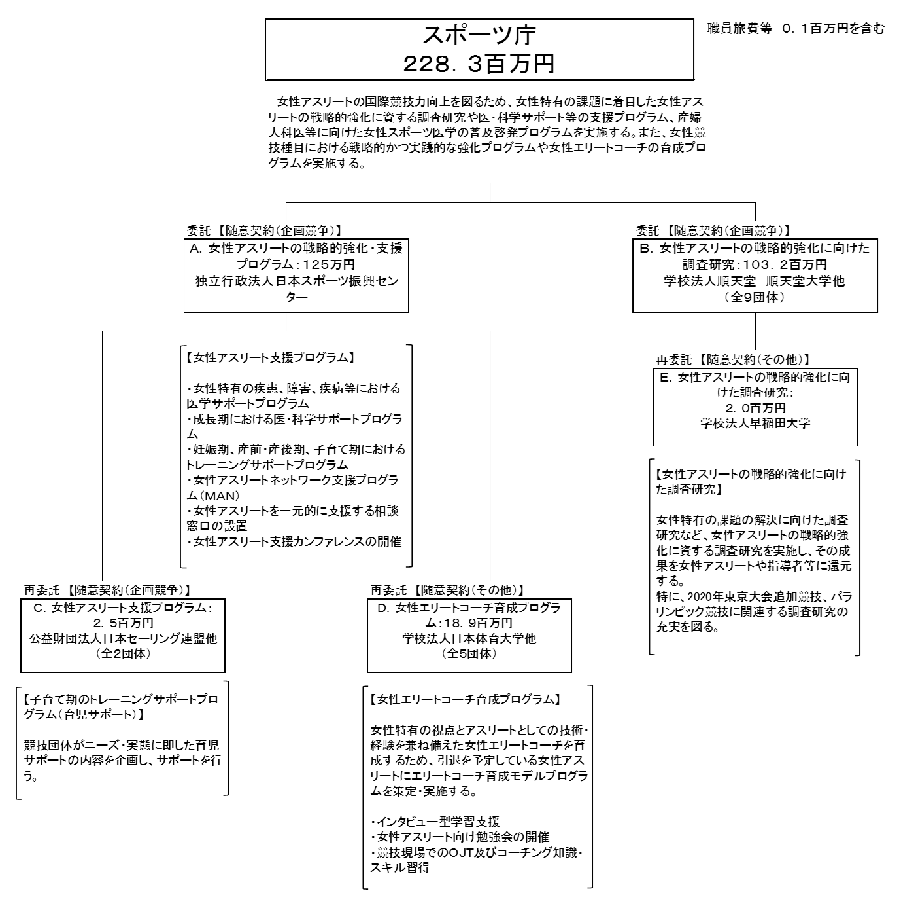
 |  |  |  | なお、金額は単位未満四捨五入して記載していることから、合計が一致しない場合がある。
...

